상품제안서
송월 호텔수건 스트라이프 220g 30수+포켓 5단 암막 양우산 세트 | 상품코드: S46003

 |  |  |  |  |  |  | 02-713-8555 | www.synergygift.co.kr
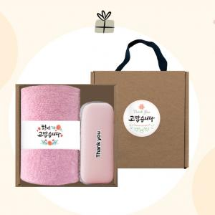

【상세/제작정보】 | <p><span style="font-size: 14pt;">※ 파우치 DTF인쇄 별도문의</span></p><p><span style="font-size: 14pt;">※ 수건 : 자수인쇄(글자수,난이도 등에 따라 비용 추가될 수 있습니다)</span>&nbsp;</p>

【인쇄/포장옵션】 | 실크, 자수, 원단실크1도 / 포장불가능

【공급단가】 | 수량 | 50~ | 100~ | 300~ | 1,000~ | 3,000~
*VAT별도 | 단가 | 17,860원 | 16,900원 | 16,080원 | 15,660원 | 15,390원

【상품 URL】 | https://www.synergygift.co.kr:443/src/goods_detail.php?gdno=46003

